Andel ældre
Andel af vælgerne til kommunalvalget 2025 der er fyldt 67 år (%)

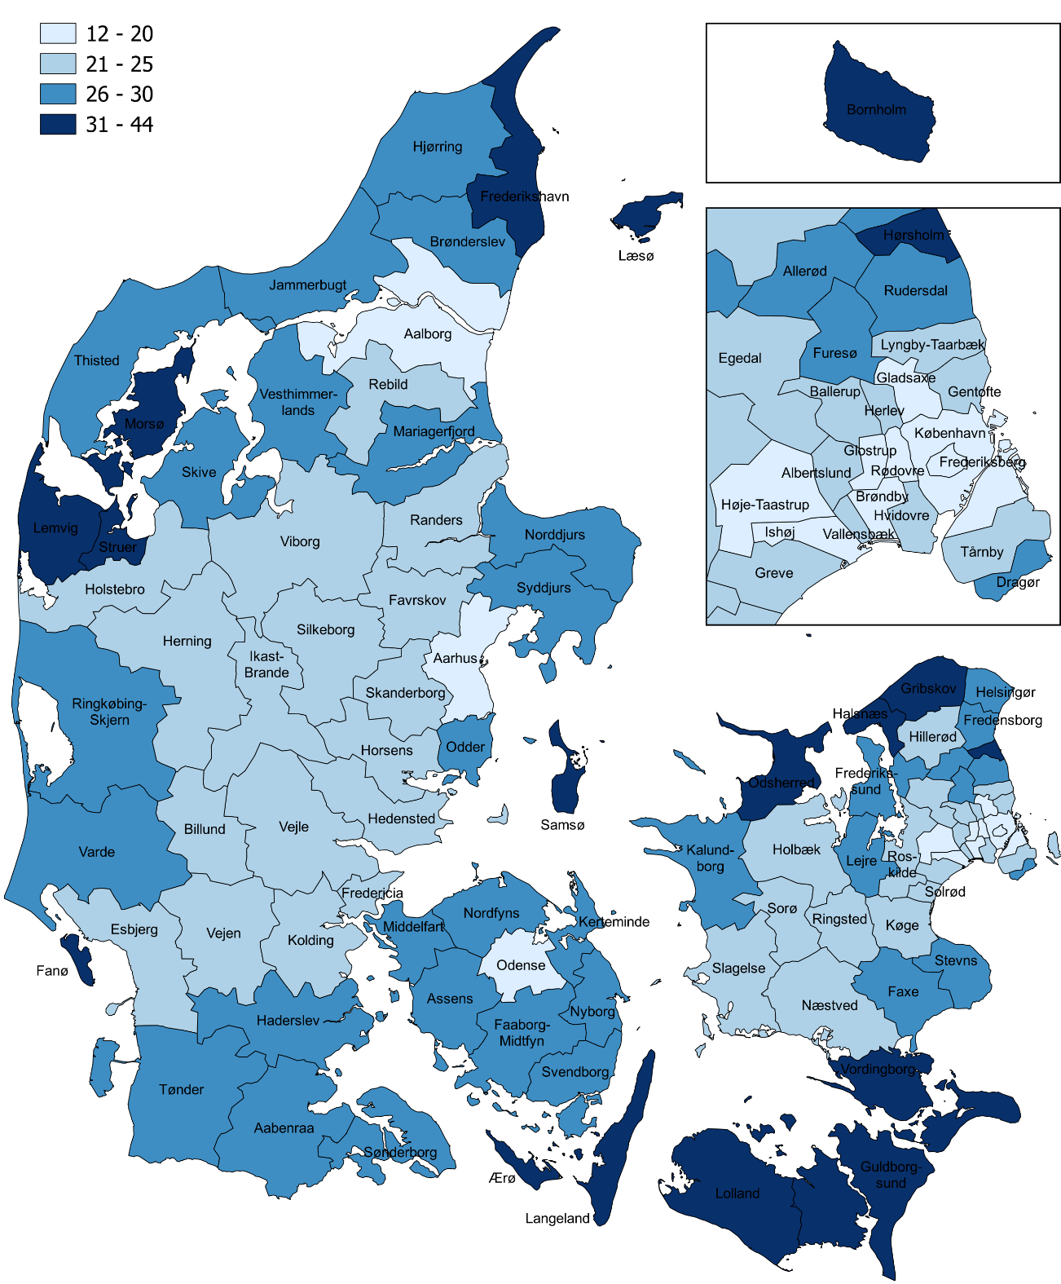
Landsplacering | Kommune | Andel
1 | Læsø | 44
2 | Fanø | 43
3 | Ærø | 40
4 | Langeland | 40
5 | Samsø | 40
6 | Odsherred | 36
7 | Bornholm | 34
8 | Lolland | 34
9 | Hørsholm | 33
10 | Gribskov | 32
11 | Struer | 32
12 | Vordingborg | 32
13 | Lemvig | 31
14 | Frederikshavn | 31
15 | Morsø | 31
16 | Halsnæs | 31
17 | Guldborgsund | 31
18 | Tønder | 30
19 | Dragør | 30
20 | Syddjurs | 30
21 | Kerteminde | 30
22 | Norddjurs | 30
23 | Jammerbugt | 29
24 | Stevns | 29
25 | Thisted | 29
26 | Skive | 29
27 | Vesthimmerlands | 29
28 | Nyborg | 29
29 | Helsingør | 29
30 | Hjørring | 29
31 | Kalundborg | 28
32 | Svendborg | 28
33 | Faaborg-Midtfyn | 28
34 | Sønderborg | 28
35 | Odder | 28
36 | Aabenraa | 28
37 | Mariagerfjord | 28
38 | Frederikssund | 28
39 | Rudersdal | 28
40 | Varde | 28
41 | Fredensborg | 28
42 | Assens | 28
43 | Nordfyns | 28
44 | Middelfart | 27
45 | Ringkøbing-Skjern | 27
46 | Haderslev | 27
47 | Brønderslev | 26
48 | Furesø | 26
49 | Faxe | 26
50 | Lejre | 26
51 | Allerød | 26
52 | Sorø | 25
53 | Næstved | 25
54 | Billund | 25
55 | Gentofte | 25
56 | Slagelse | 25
57 | Vejen | 25
58 | Esbjerg | 25
59 | Holbæk | 25
60 | Holstebro | 25
61 | Viborg | 25
62 | Fredericia | 24
63 | Rebild | 24
64 | Greve | 24
65 | Ikast-Brande | 24
66 | Hedensted | 24
67 | Herning | 24
68 | Randers | 24
69 | Solrød | 24
70 | Silkeborg | 23
71 | Køge | 23
72 | Favrskov | 23
73 | Roskilde | 23
74 | Skanderborg | 23
75 | Kolding | 23
76 | Lyngby-Taarbæk | 23
77 | Ballerup | 22
78 | Vejle | 22
79 | Hillerød | 22
80 | Egedal | 22
81 | Albertslund | 22
82 | Vallensbæk | 22
83 | Tårnby | 22
84 | Herlev | 22
85 | Horsens | 22
86 | Ringsted | 21
87 | Hvidovre | 21
88 | Brøndby | 20
89 | Rødovre | 20
90 | Aalborg | 20
91 | Glostrup | 20
92 | Gladsaxe | 20
93 | Odense | 20
94 | Frederiksberg | 19
95 | Høje-Taastrup | 19
96 | Ishøj | 19
97 | Aarhus | 17
98 | København | 12

 | Landsgennemsnit | 23

Note: Andelen er opgjort på baggrund af Danmarks Statistiks befolkningstal per 1. januar 2025, hvorudfra der er udregnet, hvem der har stemmeret på valgdagen. Der tages ikke højde for dødsfald, ind- og udvandring og flytninger mellem kommuner i perioden frem til valgdagen.
Kilde: Momentum. Egne beregninger på baggrund registerdata fra Danmarks Statistik

Andel børnefamilier
Andel af vælgerne til kommunalvalget 2025 der er forældre til et hjemmeboende barn under 18 år (%)

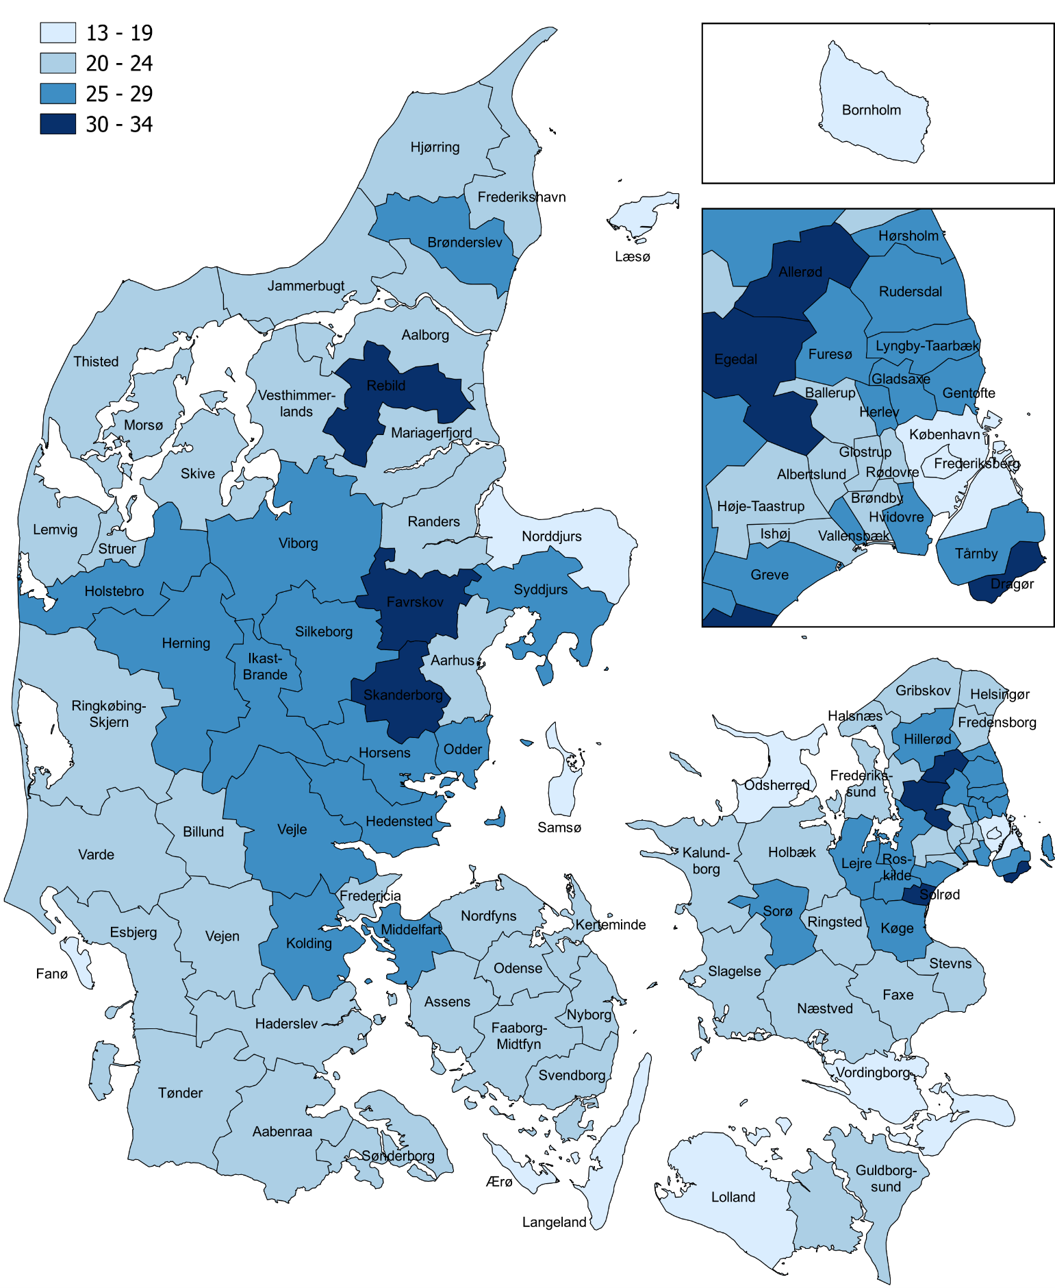
Landsplacering | Kommune | Andel
1 | Skanderborg | 34
2 | Allerød | 32
3 | Rebild | 31
4 | Favrskov | 31
5 | Egedal | 31
6 | Solrød | 31
7 | Dragør | 30
8 | Furesø | 29
9 | Silkeborg | 29
10 | Rudersdal | 29
11 | Lejre | 28
12 | Tårnby | 28
13 | Hvidovre | 27
14 | Greve | 27
15 | Gentofte | 26
16 | Brønderslev | 26
17 | Roskilde | 26
18 | Vallensbæk | 26
19 | Odder | 26
20 | Hillerød | 26
21 | Hedensted | 26
22 | Holstebro | 26
23 | Vejle | 25
24 | Køge | 25
25 | Lyngby-Taarbæk | 25
26 | Horsens | 25
27 | Sorø | 25
28 | Hørsholm | 25
29 | Viborg | 25
30 | Herning | 25
31 | Kolding | 25
32 | Syddjurs | 25
33 | Ikast-Brande | 25
34 | Middelfart | 25
35 | Gladsaxe | 25
36 | Herlev | 25
37 | Fredensborg | 24
38 | Rødovre | 24
39 | Faaborg-Midtfyn | 24
40 | Ballerup | 24
41 | Randers | 24
42 | Jammerbugt | 24
43 | Svendborg | 24
44 | Vejen | 24
45 | Ringsted | 24
46 | Holbæk | 24
47 | Varde | 24
48 | Nordfyns | 23
49 | Assens | 23
50 | Esbjerg | 23
51 | Helsingør | 23
52 | Frederikssund | 23
53 | Stevns | 23
54 | Næstved | 23
55 | Nyborg | 23
56 | Kerteminde | 23
57 | Mariagerfjord | 23
58 | Thisted | 23
59 | Albertslund | 23
60 | Ringkøbing-Skjern | 22
61 | Hjørring | 22
62 | Fredericia | 22
63 | Billund | 22
64 | Glostrup | 22
65 | Faxe | 22
66 | Høje-Taastrup | 22
67 | Vesthimmerlands | 22
68 | Aalborg | 22
69 | Odense | 22
70 | Skive | 22
71 | Slagelse | 21
72 | Morsø | 21
73 | Brøndby | 21
74 | Ishøj | 21
75 | Haderslev | 21
76 | Kalundborg | 21
77 | Gribskov | 21
78 | Aabenraa | 21
79 | Aarhus | 20
80 | Sønderborg | 20
81 | Struer | 20
82 | Lemvig | 20
83 | Tønder | 20
84 | Halsnæs | 20
85 | Guldborgsund | 20
86 | Frederikshavn | 20
87 | Fanø | 19
88 | Frederiksberg | 19
89 | Norddjurs | 19
90 | Bornholm | 19
91 | Vordingborg | 19
92 | København | 18
93 | Odsherred | 17
94 | Lolland | 17
95 | Langeland | 14
96 | Samsø | 14
97 | Læsø | 14
98 | Ærø | 13

 | Landsgennemsnit | 23

Note: Andelen er opgjort på baggrund af Danmarks Statistiks befolkningstal per 1. januar 2025, hvorudfra der er udregnet, hvem der har stemmeret på valgdagen. Der tages ikke højde for dødsfald, ind- og udvandring og flytninger mellem kommuner i perioden frem til valgdagen.
Kilde: Momentum. Egne beregninger på baggrund registerdata fra Danmarks Statistik

Andel unge
Andel af vælgerne til kommunalvalget 2025 der er 18 til 29 år (%)
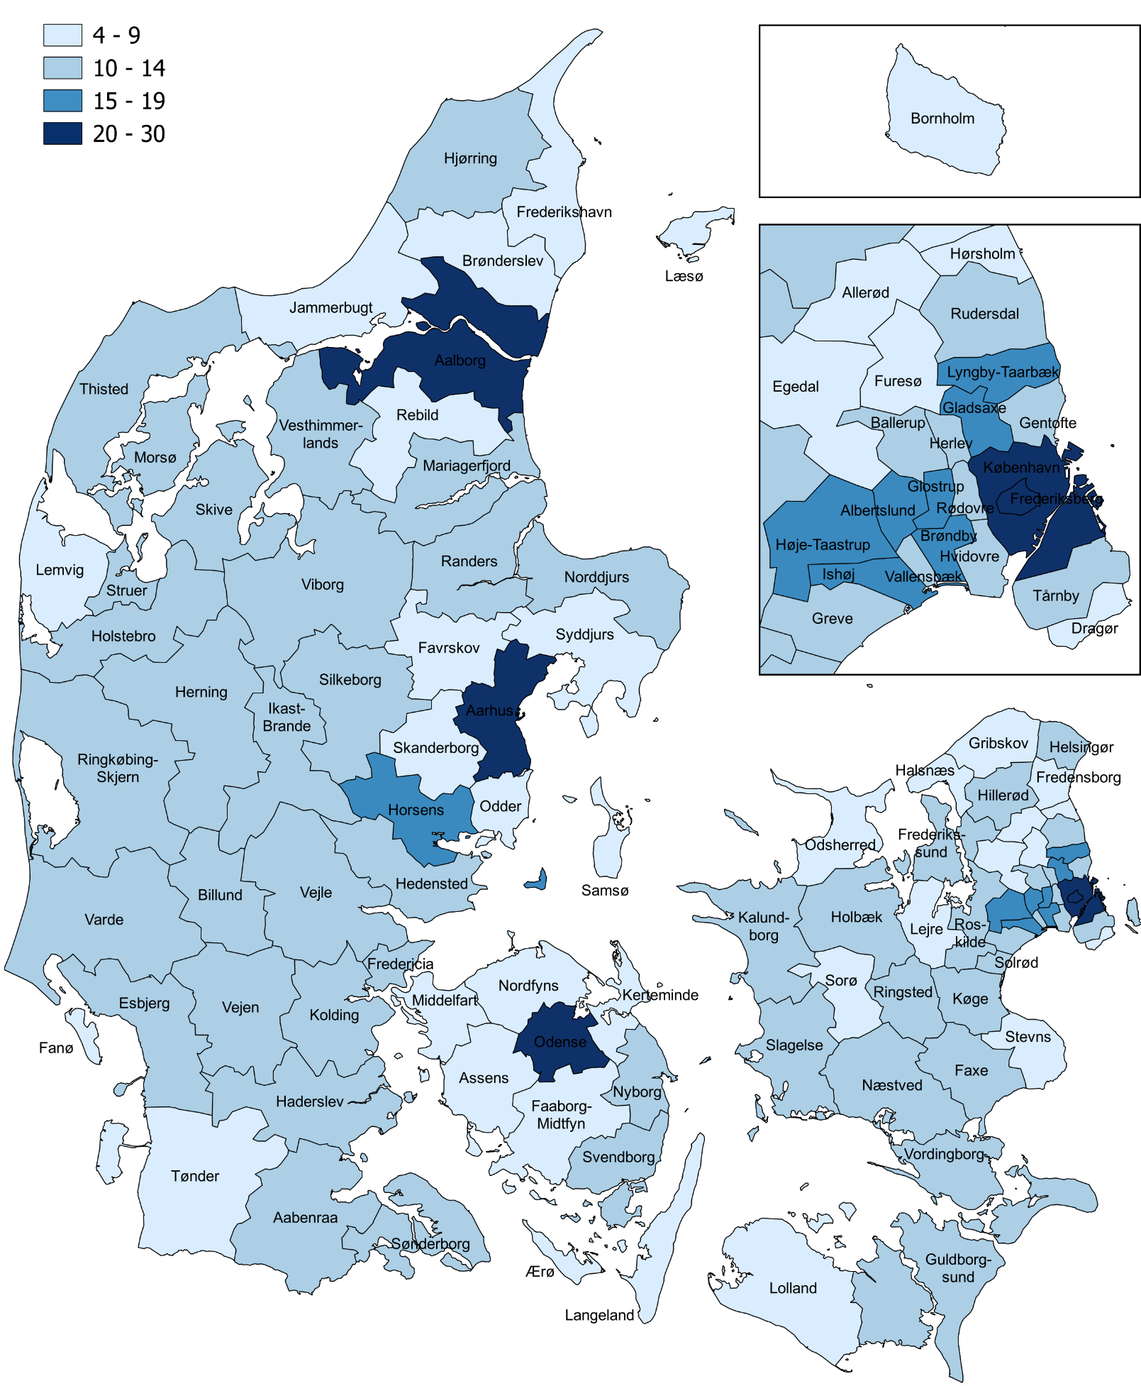
Landsplacering | Kommune | Andel
1 | Aarhus | 30
2 | København | 27
3 | Odense | 23
4 | Frederiksberg | 23
5 | Aalborg | 23
6 | Lyngby-Taarbæk | 17
7 | Albertslund | 16
8 | Brøndby | 15
9 | Høje-Taastrup | 15
10 | Glostrup | 15
11 | Ishøj | 15
12 | Gladsaxe | 15
13 | Horsens | 15
14 | Herlev | 14
15 | Roskilde | 14
16 | Ballerup | 14
17 | Hvidovre | 13
18 | Rødovre | 13
19 | Esbjerg | 13
20 | Kolding | 13
21 | Slagelse | 13
22 | Holstebro | 13
23 | Hillerød | 13
24 | Herning | 13
25 | Vallensbæk | 13
26 | Randers | 13
27 | Vejle | 13
28 | Ringsted | 12
29 | Næstved | 12
30 | Fredericia | 12
31 | Køge | 12
32 | Viborg | 12
33 | Sønderborg | 12
34 | Ikast-Brande | 11
35 | Silkeborg | 11
36 | Holbæk | 11
37 | Gentofte | 11
38 | Haderslev | 11
39 | Norddjurs | 11
40 | Svendborg | 11
41 | Tårnby | 11
42 | Billund | 11
43 | Skive | 11
44 | Ringkøbing-Skjern | 11
45 | Vejen | 11
46 | Greve | 11
47 | Thisted | 11
48 | Aabenraa | 10
49 | Kalundborg | 10
50 | Hjørring | 10
51 | Faxe | 10
52 | Hedensted | 10
53 | Helsingør | 10
54 | Guldborgsund | 10
55 | Nyborg | 10
56 | Rudersdal | 10
57 | Morsø | 10
58 | Solrød | 10
59 | Vordingborg | 10
60 | Varde | 10
61 | Struer | 10
62 | Vesthimmerlands | 10
63 | Mariagerfjord | 10
64 | Frederikssund | 10
65 | Sorø | 9
66 | Tønder | 9
67 | Brønderslev | 9
68 | Egedal | 9
69 | Frederikshavn | 9
70 | Lemvig | 9
71 | Fredensborg | 9
72 | Odder | 9
73 | Jammerbugt | 9
74 | Faaborg-Midtfyn | 9
75 | Assens | 9
76 | Favrskov | 9
77 | Halsnæs | 9
78 | Middelfart | 9
79 | Gribskov | 8
80 | Lolland | 8
81 | Rebild | 8
82 | Skanderborg | 8
83 | Lejre | 8
84 | Kerteminde | 8
85 | Nordfyns | 8
86 | Furesø | 8
87 | Syddjurs | 8
88 | Odsherred | 8
89 | Hørsholm | 8
90 | Stevns | 8
91 | Bornholm | 8
92 | Ærø | 8
93 | Allerød | 8
94 | Langeland | 7
95 | Dragør | 6
96 | Læsø | 5
97 | Samsø | 5
98 | Fanø | 4

 | Landsgennemsnit | 15

Note: Andelen er opgjort på baggrund af Danmarks Statistiks befolkningstal per 1. januar 2025, hvorudfra der er udregnet, hvem der har stemmeret på valgdagen. Der tages ikke højde for dødsfald, ind- og udvandring og flytninger mellem kommuner i perioden frem til valgdagen.
Kilde: Momentum. Egne beregninger på baggrund registerdata fra Danmarks Statistik

Andel 30-66 årige uden børn
Andel af vælgerne til kommunalvalget 2025 der er mellem 30 og 66 år og ikke har hjemmeboende børn (%)

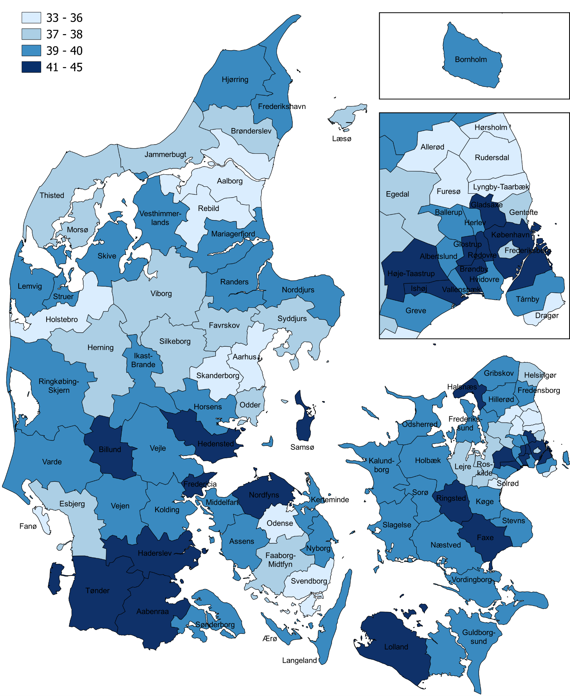
Landsplacering | Kommune | Andel
1 | Ishøj | 45
2 | Høje-Taastrup | 44
3 | Brøndby | 43
4 | København | 43
5 | Glostrup | 43
6 | Ringsted | 42
7 | Faxe | 42
8 | Rødovre | 42
9 | Billund | 42
10 | Lolland | 41
11 | Fredericia | 41
12 | Samsø | 41
13 | Aabenraa | 41
14 | Halsnæs | 41
15 | Nordfyns | 41
16 | Gladsaxe | 41
17 | Haderslev | 41
18 | Tønder | 41
19 | Hedensted | 41
20 | Kalundborg | 40
21 | Assens | 40
22 | Stevns | 40
23 | Norddjurs | 40
24 | Vejen | 40
25 | Slagelse | 40
26 | Frederikshavn | 40
27 | Sønderborg | 40
28 | Mariagerfjord | 40
29 | Vesthimmerlands | 40
30 | Guldborgsund | 40
31 | Albertslund | 40
32 | Sorø | 40
33 | Vordingborg | 40
34 | Ikast-Brande | 40
35 | Holbæk | 40
36 | Vejle | 40
37 | Ballerup | 40
38 | Køge | 40
39 | Lemvig | 40
40 | Ringkøbing-Skjern | 40
41 | Frederikssund | 40
42 | Bornholm | 40
43 | Herlev | 39
44 | Næstved | 39
45 | Langeland | 39
46 | Ærø | 39
47 | Randers | 39
48 | Odsherred | 39
49 | Gribskov | 39
50 | Kerteminde | 39
51 | Hvidovre | 39
52 | Vallensbæk | 39
53 | Middelfart | 39
54 | Tårnby | 39
55 | Fredensborg | 39
56 | Skive | 39
57 | Hillerød | 39
58 | Hjørring | 39
59 | Kolding | 39
60 | Struer | 39
61 | Nyborg | 39
62 | Horsens | 39
63 | Varde | 39
64 | Greve | 39
65 | Frederiksberg | 38
66 | Faaborg-Midtfyn | 38
67 | Helsingør | 38
68 | Viborg | 38
69 | Herning | 38
70 | Esbjerg | 38
71 | Thisted | 38
72 | Brønderslev | 38
73 | Morsø | 38
74 | Jammerbugt | 38
75 | Egedal | 38
76 | Lejre | 38
77 | Gentofte | 37
78 | Syddjurs | 37
79 | Odder | 37
80 | Læsø | 37
81 | Roskilde | 37
82 | Silkeborg | 37
83 | Favrskov | 37
84 | Svendborg | 36
85 | Holstebro | 36
86 | Furesø | 36
87 | Solrød | 36
88 | Rebild | 36
89 | Odense | 35
90 | Aalborg | 35
91 | Lyngby-Taarbæk | 35
92 | Allerød | 35
93 | Skanderborg | 34
94 | Hørsholm | 34
95 | Rudersdal | 34
96 | Fanø | 34
97 | Dragør | 34
98 | Aarhus | 33

 | Landsgennemsnit | 39

Note: Andelen er opgjort på baggrund af Danmarks Statistiks befolkningstal per 1. januar 2025, hvorudfra der er udregnet, hvem der har stemmeret på valgdagen. Der tages ikke højde for dødsfald, ind- og udvandring og flytninger mellem kommuner i perioden frem til valgdagen.
Kilde: Momentum. Egne beregninger på baggrund registerdata fra Danmarks Statistik

Udvikling i grupperne 09-25
Udviklingen i andelen af de forskellige vælgergrupper til kommunalvalget fra 2009 til 2025 (%)

 | 2009 | 2025
18-29 årige | 13 | 15
Børnefamilier | 27 | 23
30-66-årige uden hjemmeboende børn | 42 | 39
67+årige | 17 | 23

Note: Udviklingen i andelen er opgjort på baggrund af Danmarks Statistiks befolkningstal per 1. januar i de pågældende år, hvorudfra der er udregnet, hvem der har stemmeret på valgdagen. Der er ikke taget højde for dødsfald eller ind- og udvandring i perioden frem til valgdagen.
Kilde: Momentum. Egne beregninger på baggrund registerdata fra Danmarks Statistik

Udvikling i andel ældre 09-25
Udviklingen i andelen af vælgere der er 67 år eller ældre ved kommunalvalgene fra 2009 til 2025 (%)

Årstal | 2009 | 2013 | 2017 | 2021 | 2025
Andel | 17 | 19 | 21 | 22 | 23

Note: Udviklingen i andelen er opgjort på baggrund af Danmarks Statistiks befolkningstal per 1. januar i de pågældende år, hvorudfra der er udregnet, hvem der har stemmeret på valgdagen. Der er ikke taget højde for dødsfald eller ind- og udvandring i perioden frem til valgdagen.
Kilde: Momentum. Egne beregninger på baggrund registerdata fra Danmarks Statistik

